З3
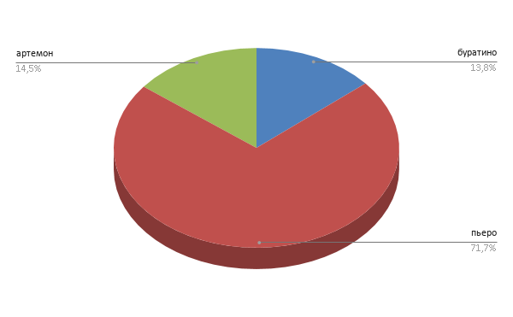
1. Мальвина премирует учеников своей школы за хорошую учёбу: за решённую задачу ученик получает 5 конфет, за выученное стихотворение – 4 конфеты, за прочитанную книгу – 33 конфеты. Буратино решил 1 задачу, прочитал 2 книги, выучил 3 стихотворения. Пьеро выучил 25 стихотворений, прочитал 10 книг. Пудель Артемон решил 15 задач и прочитал 3 книги. Построить электронную таблицу, из которой будет видно: сколько всего задач решено, книг прочитано, стихотворений выучено; сколько всего конфет получил каждый ученик школы; сколько всего конфет потребовалось Мальвине для премирования учеников; сколько всего конфет было получено за чтение книг, решение задач и заучивание стихотворений.

2. Построить диаграмму "Сколько всего конфет было получено за чтение книг, решение задач и заучивание стихотворений"

 |  | задача | за стих | за книгу | премия
 | буратино | 1 | 3 | 2 | 83
 | пьеро | 0 | 25 | 10 | 430
 | артемон | 15 | 3 | 0 | 87
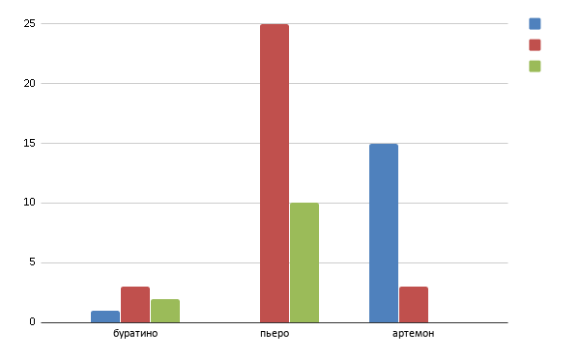
 | всего | 16 | 31 | 12 | 600

 |  | задача | 5
 |  | стих | 4
 |  | книга | 33

